상품제안서
AP9 양장 다이어리 32절 | 상품코드: S42910

 |  |  |  |  |  |  | 02-713-8555 | www.synergygift.co.kr
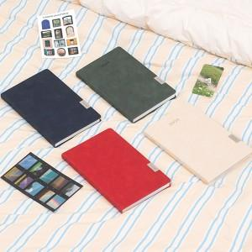 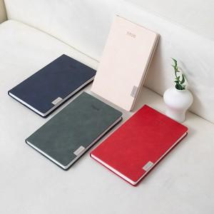 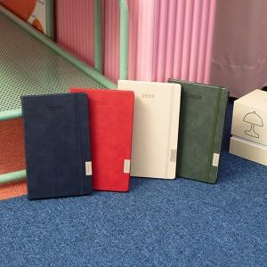

【상세/제작정보】 | <p><span style="font-size: 14pt;">※ 디자인 요청시/속지 추가시/화보 추가시 별도 비용 발생합니다</span></p><div><br></div><span style="font-size: 14pt;"></span><p><span style="font-size: 18.6667px;">※</span><span style="font-size: 14pt;">&nbsp;제작기간은 발주시점에따라 7~ 20일 소요예정입니다.​</span>&nbsp;<span style="font-size: 14pt;">&nbsp;</span>&nbsp;</p>

【인쇄/포장옵션】 | 불박, 금박, 은박 / 종이케이스

【공급단가】 | 수량 | 50~ | 200~ | 500~ | 1,000~ | 3,000~
*VAT별도 | 카라네이비 | 7,700원 | 7,180원 | 6,730원 | 6,560원 | 6,450원
 | 올리브 | 7,700원 | 7,180원 | 6,730원 | 6,560원 | 6,450원
 | 크림베이지 | 7,700원 | 7,180원 | 6,730원 | 6,560원 | 6,450원
 | 베리레드 | 7,700원 | 7,180원 | 6,730원 | 6,560원 | 6,450원

【상품 URL】 | https://www.synergygift.co.kr:443/src/goods_detail.php?gdno=42910

